Blad1
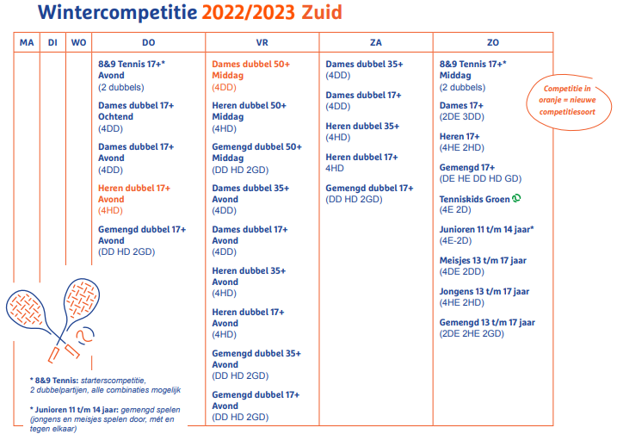
 | Wintercompetitie 2023/2024
 | Teamleden | sterkte enkel | sterkte dubbel | KNLTB nummer | speelt in 2 teams
 | 1e lid is teamcaptain!!
#REF! |  |  |  |  |  | tel. captain |  | email captain

 |  |  |  |  |  | 0.00
 |  |  |  |  |  | #DIV/0! | teamgemiddelde
 | Noteer hier exact de competitie die je wilt spelen uit het overzicht hiernaast. Speeldag en competitiesoort!!

 | Svp witte velden invullen zover mogelijk. Indien imand in 2 competities speelt svp aankruisen voor aanvraag dispensatie.
 | Het ingevulde bestand als bijlage versturen naar : tostiman@home.nl

